Sheet1
 | wavelength |  | A0 | B0 |  | C0 | n0 | Ae | Be | Ce | ne |  | rutile thickness
 | 5.89E+02 |  | 5.913 | 244100 |  | 80300 | 2.6131459555 | 7.197 | 332200 | 84300 | 2.908941514 |  | 1.971E-03

Temp (c) | red | black | sum | angle in rad | angle/2 (α) | retardance difficult bit | retardance [nm] | sample thickness | birefringence | err(sum) | err(α) | err(retardance difficult bit) | err(retardance) | err(thick) | err(birefringence) | %err(birefringence)
110.00 | 6.79 | 7.54 | 14.33 | 0.25 | 0.125 | 219955.64 | 1132.8838551 | 5.5 | 0.20597888274 | 0.070710678119 | 6.17E-04 | 4358.78 | 22.46 | 0.1 | 0.0055405413328 | 2.7%
105.00 | 6.81 | 7.55 | 14.36 | 0.25 | 0.125 | 221103.89 | 1138.7979365 | 5.5 | 0.20705417028 | 0.070710678119 | 6.17E-04 | 4370.17 | 22.52 | 0.1 | 0.0055616346308 | 2.7%
100.00 | 6.80 | 7.53 | 14.33 | 0.25 | 0.125 | 219955.64 | 1132.8838551 | 5.5 | 0.20597888274 | 0.070710678119 | 6.17E-04 | 4358.78 | 22.46 | 0.1 | 0.0055405413328 | 2.7%
95.00 | 6.82 | 7.55 | 14.38 | 0.25 | 0.125 | 221487.29 | 1140.7726749 | 5.5 | 0.20741321361 | 0.070710678119 | 6.17E-04 | 4373.97 | 22.54 | 0.1 | 0.0055686753384 | 2.7%
90.00 | 6.80 | 7.55 | 14.35 | 0.25 | 0.125 | 220720.81 | 1136.8248871 | 5.5 | 0.20669543401 | 0.070710678119 | 6.17E-04 | 4366.37 | 22.50 | 0.1 | 0.0055545987282 | 2.7%
85.00 | 6.79 | 7.54 | 14.33 | 0.25 | 0.125 | 219955.64 | 1132.8838551 | 5.5 | 0.20597888274 | 0.070710678119 | 6.17E-04 | 4358.78 | 22.46 | 0.1 | 0.0055405413328 | 2.7%
80.00 | 6.70 | 7.45 | 14.15 | 0.25 | 0.123 | 214636.16 | 1105.4858443 | 5.5 | 0.20099742623 | 0.070710678119 | 6.17E-04 | 4305.59 | 22.18 | 0.1 | 0.0054426767474 | 2.7%
75.00 | 6.61 | 7.38 | 13.99 | 0.24 | 0.122 | 209754.24 | 1080.3414515 | 5.5 | 0.19642571845 | 0.070710678119 | 6.17E-04 | 4256.19 | 21.93 | 0.1 | 0.0053526420839 | 2.7%
70.00 | 6.35 | 7.31 | 13.66 | 0.24 | 0.119 | 200156.89 | 1030.9102234 | 5.5 | 0.18743822244 | 0.070710678119 | 6.17E-04 | 4157.40 | 21.42 | 0.1 | 0.0051749864872 | 2.8%
65.00 | 6.20 | 7.25 | 13.45 | 0.23 | 0.117 | 194001.83 | 999.20852188 | 5.5 | 0.18167427671 | 0.070710678119 | 6.17E-04 | 4092.80 | 21.09 | 0.1 | 0.0050605577669 | 2.8%
60.00 | 6.15 | 7.14 | 13.29 | 0.23 | 0.116 | 189359.16 | 975.29640058 | 5.5 | 0.17732661829 | 0.070710678119 | 6.17E-04 | 4043.40 | 20.83 | 0.1 | 0.0049739715939 | 2.8%
 |  |  | 0.00 | 0.00 | 0.000 | 0.00 | 0 | 5.5 | 0 | 0.070710678119 | 6.17E-04 | 0.00 | #DIV/0! | 0.1 | #DIV/0! | #DIV/0!
90.00 | 6.80 | 7.58 | 14.38 | 0.25 | 0.125 | 221487.29 | 1140.7726749 | 5.5 | 0.20741321361 | 0.070710678119 | 6.17E-04 | 4373.97 | 22.54 | 0.1 | 0.0055686753384 | 2.7%
85.00 | 6.83 | 7.55 | 14.38 | 0.25 | 0.125 | 221487.29 | 1140.7726749 | 5.5 | 0.20741321361 | 0.070710678119 | 6.17E-04 | 4373.97 | 22.54 | 0.1 | 0.0055686753384 | 2.7%
80.00 | 6.85 | 7.63 | 14.48 | 0.25 | 0.126 | 224566.35 | 1156.6313718 | 5.5 | 0.21029661306 | 0.070710678119 | 6.17E-04 | 4404.37 | 22.69 | 0.1 | 0.0056251741241 | 2.7%
75.00 | 6.88 | 7.68 | 14.55 | 0.25 | 0.127 | 226889.40 | 1168.5963007 | 5.5 | 0.21247205466 | 0.070710678119 | 6.17E-04 | 4427.16 | 22.81 | 0.1 | 0.0056677504457 | 2.7%
70.00 | 6.68 | 7.53 | 14.20 | 0.25 | 0.124 | 216149.45 | 1113.2800533 | 5.5 | 0.20241455514 | 0.070710678119 | 6.17E-04 | 4320.78 | 22.26 | 0.1 | 0.0054705422324 | 2.7%
65.00 | 6.53 | 7.10 | 13.63 | 0.24 | 0.119 | 199063.80 | 1025.2802421 | 5.5 | 0.18641458948 | 0.070710678119 | 6.17E-04 | 4146.00 | 21.36 | 0.1 | 0.0051546940309 | 2.8%
60.00 | 6.40 | 6.98 | 13.38 | 0.23 | 0.117 | 191852.15 | 988.13656994 | 5.5 | 0.17966119453 | 0.070710678119 | 6.17E-04 | 4070.00 | 20.97 | 0.1 | 0.0050204962787 | 2.8%
 |  |  | 0.00 | 0.00 | 0.000 | 0.00 | 0 | 5.5 | 0 | 0.070710678119 | 6.17E-04 | 0.00 | #DIV/0! | 0.1 | #DIV/0! | #DIV/0!
Volts |  |  | 0.00 | 0.00 | 0.000 | 0.00 | 0 | 5.5 | 0 | 0.070710678119 | 6.17E-04 | 0.00 | #DIV/0! | 0.1 | #DIV/0! | #DIV/0!
 |  |  | 0.00 | 0.00 | 0.000 | 0.00 | 0 |  | #DIV/0! | 0.070710678119 | 6.17E-04 | 0.00 | #DIV/0! | 0.1 | #DIV/0! | #DIV/0!
0.00 | 6.55 | 7.35 | 13.90 | 0.24 | 0.121 | 207148.49 | 1066.9205309 | 5.5 | 0.19398555108 | 0.070710678119 | 6.17E-04 | 4229.60 | 21.79 | 0.1 | 0.0053044957321 | 2.7%
15.00 | 6.60 | 7.38 | 13.98 | 0.24 | 0.122 | 209381.01 | 1078.4191032 | 5.5 | 0.19607620058 | 0.070710678119 | 6.17E-04 | 4252.39 | 21.91 | 0.1 | 0.0053457497442 | 2.7%
30.00 | 6.63 | 7.38 | 14.00 | 0.24 | 0.122 | 210127.80 | 1082.2654909 | 5.5 | 0.1967755438 | 0.070710678119 | 6.17E-04 | 4259.99 | 21.95 | 0.1 | 0.0053595391903 | 2.7%
45.00 | 6.55 | 7.38 | 13.93 | 0.24 | 0.122 | 207891.35 | 1070.7466226 | 5.5 | 0.19468120411 | 0.070710678119 | 6.17E-04 | 4237.19 | 21.83 | 0.1 | 0.0053182280258 | 2.7%
60.00 | 6.58 | 7.38 | 13.95 | 0.24 | 0.122 | 208635.52 | 1074.5794802 | 5.5 | 0.19537808731 | 0.070710678119 | 6.17E-04 | 4244.79 | 21.87 | 0.1 | 0.0053319793596 | 2.7%
75.00 | 6.58 | 7.35 | 13.93 | 0.24 | 0.122 | 207891.35 | 1070.7466226 | 5.5 | 0.19468120411 | 0.070710678119 | 6.17E-04 | 4237.19 | 21.83 | 0.1 | 0.0053182280258 | 2.7%
90.00 | 6.58 | 7.30 | 13.88 | 0.24 | 0.121 | 206406.95 | 1063.1012058 | 5.5 | 0.19329112832 | 0.070710678119 | 6.17E-04 | 4222.00 | 21.75 | 0.1 | 0.0052907824677 | 2.7%
105.00 | 6.55 | 7.30 | 13.85 | 0.24 | 0.121 | 205666.72 | 1059.2886478 | 5.5 | 0.19259793596 | 0.070710678119 | 6.17E-04 | 4214.40 | 21.71 | 0.1 | 0.0052770882219 | 2.7%
120.00 | 6.63 | 7.35 | 13.98 | 0.24 | 0.122 | 209381.01 | 1078.4191032 | 5.5 | 0.19607620058 | 0.070710678119 | 6.17E-04 | 4252.39 | 21.91 | 0.1 | 0.0053457497442 | 2.7%
135.00 | 6.70 | 7.35 | 14.05 | 0.25 | 0.123 | 211625.34 | 1089.9785583 | 5.5 | 0.19817791969 | 0.070710678119 | 6.17E-04 | 4275.19 | 22.03 | 0.1 | 0.0053871753092 | 2.7%
150.00 | 6.88 | 7.58 | 14.45 | 0.25 | 0.126 | 223794.62 | 1152.6565669 | 5.5 | 0.20957392126 | 0.070710678119 | 6.17E-04 | 4396.77 | 22.65 | 0.1 | 0.0056110205566 | 2.7%
135.00 | 6.88 | 7.55 | 14.43 | 0.25 | 0.126 | 223024.20 | 1148.6885154 | 5.5 | 0.20885245735 | 0.070710678119 | 6.17E-04 | 4389.17 | 22.61 | 0.1 | 0.0055968862429 | 2.7%
120.00 | 6.88 | 7.55 | 14.43 | 0.25 | 0.126 | 223024.20 | 1148.6885154 | 5.5 | 0.20885245735 | 0.070710678119 | 6.17E-04 | 4389.17 | 22.61 | 0.1 | 0.0055968862429 | 2.7%
105.00 | 6.73 | 7.53 | 14.25 | 0.25 | 0.124 | 217667.99 | 1121.1013 | 5.5 | 0.2038366 | 0.070710678119 | 6.17E-04 | 4335.98 | 22.34 | 0.1 | 0.0054984843372 | 2.7%
90.00 | 6.78 | 7.53 | 14.30 | 0.25 | 0.125 | 219191.78 | 1128.9495795 | 5.5 | 0.20526355991 | 0.070710678119 | 6.17E-04 | 4351.18 | 22.42 | 0.1 | 0.0055265031424 | 2.7%
75.00 | 6.83 | 7.55 | 14.38 | 0.25 | 0.125 | 221487.29 | 1140.7726749 | 5.5 | 0.20741321361 | 0.070710678119 | 6.17E-04 | 4373.97 | 22.54 | 0.1 | 0.0055686753384 | 2.7%
60.00 | 6.63 | 7.35 | 13.98 | 0.24 | 0.122 | 209381.01 | 1078.4191032 | 5.5 | 0.19607620058 | 0.070710678119 | 6.17E-04 | 4252.39 | 21.91 | 0.1 | 0.0053457497442 | 2.7%
45.00 | 6.58 | 7.28 | 13.85 | 0.24 | 0.121 | 205666.72 | 1059.2886478 | 5.5 | 0.19259793596 | 0.070710678119 | 6.17E-04 | 4214.40 | 21.71 | 0.1 | 0.0052770882219 | 2.7%
30.00 | 6.53 | 7.23 | 13.75 | 0.24 | 0.120 | 202718.95 | 1044.1060986 | 5.5 | 0.18983747247 | 0.070710678119 | 6.17E-04 | 4184.00 | 21.56 | 0.1 | 0.0052225012055 | 2.8%
15.00 | 6.58 | 7.20 | 13.77 | 0.24 | 0.120 | 203453.92 | 1047.8915823 | 5.5 | 0.19052574223 | 0.070710678119 | 6.17E-04 | 4191.60 | 21.60 | 0.1 | 0.0052361194865 | 2.7%
0.00 | 6.58 | 7.30 | 13.88 | 0.24 | 0.121 | 206406.95 | 1063.1012058 | 5.5 | 0.19329112832 | 0.070710678119 | 6.17E-04 | 4222.00 | 21.75 | 0.1 | 0.0052907824677 | 2.7%
 |  |  | 0.00 | 0.00 | 0.000 | 0.00 | 0 |  | #DIV/0! | 0.070710678119 | 6.17E-04 | 0.00 | #DIV/0! | 0.1 | #DIV/0! | #DIV/0!
 |  |  | 0.00 | 0.00 | 0.000 | 0.00 | 0 |  | #DIV/0! | 0.070710678119 | 6.17E-04 | 0.00 | #DIV/0! | 0.1 | #DIV/0! | #DIV/0!
 |  |  | 0.00 | 0.00 | 0.000 | 0.00 | 0 |  | #DIV/0! | 0.070710678119 | 6.17E-04 | 0.00 | #DIV/0! | 0.1 | #DIV/0! | #DIV/0!

N-SmA

SmAf-SmCf

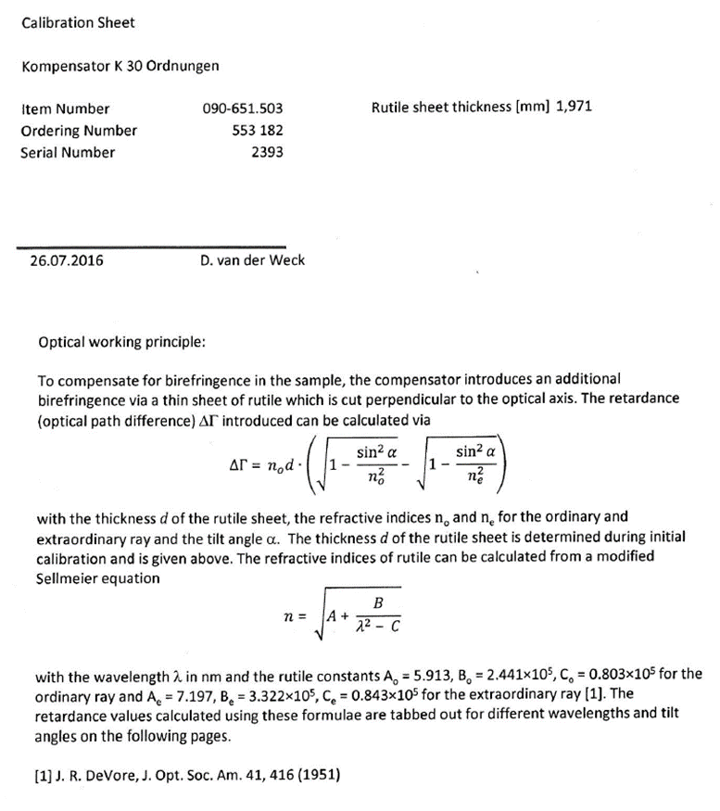
difficult bit for retardance

